Feuil1
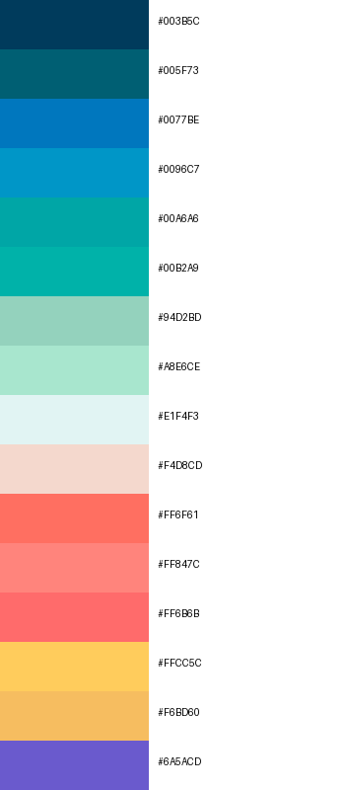
#003B5C
#005F73
#0077BE
#0096C7
#00A6A6
#00B2A9
#94D2BD
#A8E6CE
#E1F4F3
#F4D8CD
#FF6F61
#FF847C
#FF6B6B
#FFCC5C
#F6BD60
#6A5ACD

VISUEL1
Pays | Code ISO | Code emoji | Année d'euroisation |  |  | Rang_PIB | Visuel ok … | https://www.datawrapper.de/_/YX6ng/?v=4
Autriche | AUT | :at: | 1999 | AUT | Autriche | 8
Belgique | BEL | :be: | 1999 | BEL | Belgique | 6
Bulgarie | BGR | :bg: | 2026 |  |  |  | Mieux : Ajouter cercle proportionnel au PIB/hab
Allemagne | DEU | :de: | 1999 | DEU | Allemagne | 1 | Base Pièces Euros de chaque pays --> dossier IMG/Pieces
Espagne | ESP | :es: | 1999 | ESP | Espagne | 4 | at.png
Estonie | EST | :ee: | 2011 | EST | Estonie | 16 | fr.png etc …
Finlande | FIN | :fi: | 1999 | FIN | Finlande | 9
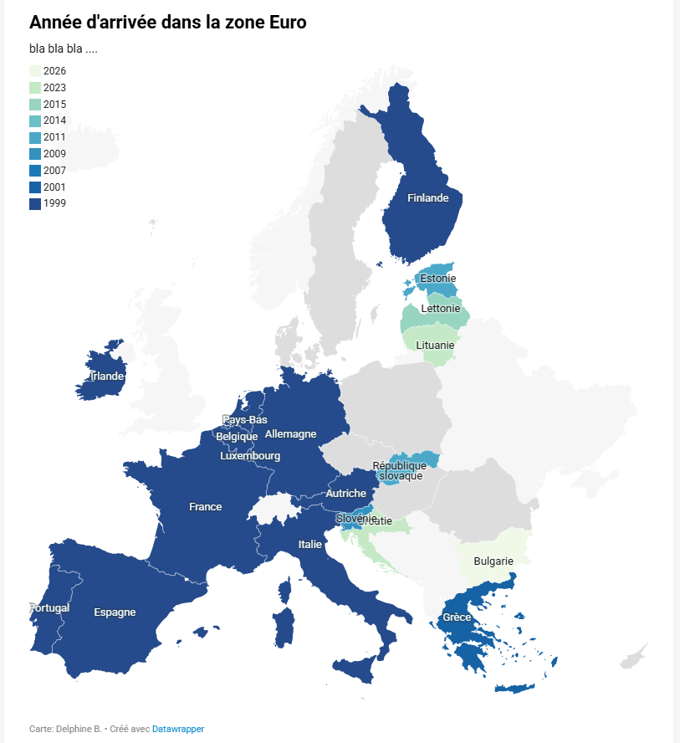
France | FRA | :fr: | 1999 | FRA | France | 2
Grèce | GRC | :gr: | 2001 | GRC | GrÃ¨ce | 11
Croatie | HRV | :hr: | 2023
Irlande | IRL | :ie: | 1999 | IRL | Irlande | 7
Italie | ITA | :it: | 1999 | ITA | Italie | 3
Lituanie | LTU | :lt: | 2015 | LTU | Lituanie | 14
Luxembourg | LUX | :lu: | 1999 | LUX | Luxembourg | 13
Lettonie | LVA | :lv: | 2014 | LVA | Lettonie | 15
Pays-Bas | NLD | :nl: | 1999 | NLD | Pays-Bas | 5
Portugal | PRT | :pt: | 1999 | PRT | Portugal | 10
République slovaque | SVK | :sk: | 2009 | SVK | République slovaque | 12
Slovénie | SVN | :si: | 2007

Colonnes réellement utilisées

VISUEL2_principes
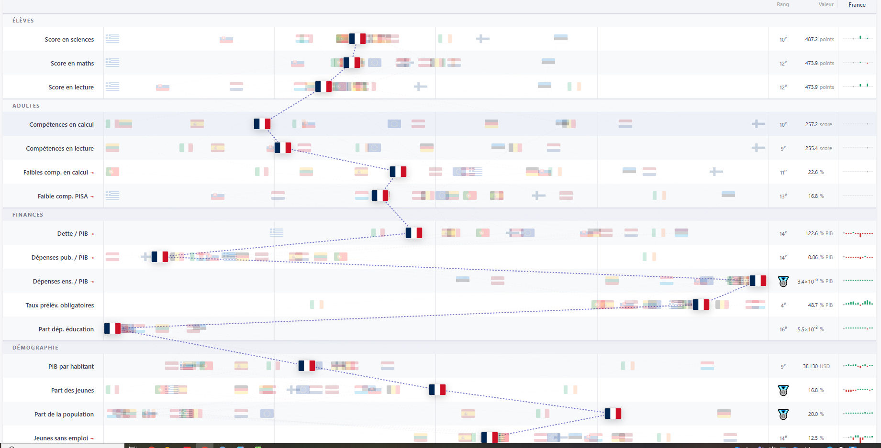
Code Arrivee Zone Euro | Code ISO | Lib Pays | Code Emoji drapeau | Rang PIB | PIB par hab (*100) - 2023 | Tendance PIB/hab | Dépenses 2023 / PIB | Dépenses ens. 2023 / PIB | Part Depenses Education 2023 | Evol Dépenses Educ | Population 2024 | Tendance Population | Part Jeunes 2023 | Tendance Jeunes | Tx prélèvements oblig. | Tendance Tx Prélèvements oblig. | Dette 2002 (% PIB) | Dette 2023 (% PIB) | Evolution Dette par rapport Europe | Adultes - Faible comp. 3 PISA | Adultes - Decile sup - sciences | Adultes - Decile sup - mathématiques | Adultes - Decile sup - compréhension de l’écrit | Elèves - Compréhension de l’écrit | Eleves - COMPREH. - Evol 2006-2022 | Eleves - Score Mathématiques | Eleves - MATHS. - Evol 2006-2022 | Eleves - Score Sciences | Eleves - SCIENCES. - Evol 2006-2022 | Jeunes_Sans_Emploi | Part_Primaire | Part_Secondaire | Part_Primaire
Code_Arrivee_Euro | Code_Pays | Lib_Pays | Emoji_drapeau | Rang_PIB | PIB_Par_Hab_2023 | Evol_PIB_Hab | Depenses_2023_PIB | Depenses_ens._2023_PIB | Part_Depenses_Educ_2023 | Evol_Depenses_Educ | Part_Pop_2024 | Evol_Population | Part_Jeunes_2023 | Tendance_Jeunes | Tx_Prelevements_Oblig | Evol_Tx_Prelevements_Oblig | Dette_2002_PIB | Dette_2023_PIB | Evol_Dette | Adultes_Part_Faible_Comp_3PISA | Adultes_Decile_Sup_Sciences | Adultes_Decile_Sup_Maths | Adultes_Decile_Sup_Comp_Ecrit | Eleves_Comp_Ecrit | Eleves_Comp_Evol_2006_2022 | Eleves_Score_Maths | Eleves_Maths_Evol_2006_2022 | Eleves_Score_Sciences | Eleves_Sciences_Evol_2006_2022
1 | AUT | Autriche | :at: | 8 | 45,431 | 17.7% | 60% | 0.56% | 9.3% | -7.4% | 3% | 13% | 13.216 | -19% | 48.8% | 47% | 47 | 85 | 0 | 11.5 | 1.750 | 1.640 | 1.771 | 490.2 | -10% | 484.1 | -12% | 511.0 | -9% | 10%
1 | BEL | Belgique | :be: | 6 | 44,194 | 22.5% | 61% | 0.72% | 11.9% | 2.3% | 3% | 14% | 16.401 | 7% | 48.2% | 49% | 109 | 108 | -38 | 15.2 | 1.756 | 1.707 | 1.813 | 478.9 | -4% | 489.5 | -6% | 490.6 | -4% | 7%
1 | DEU | Allemagne | :de: | 1 | 43,288 | 24.5% | 56% | 0.52% | 9.2% | 9.2% | 24% | 1% | 13.962 | -7% | 45.2% | 54% | 60 | 62 | -35 | 16.7 | 1.792 | 1.709 | 1.811 | 479.8 | -3% | 474.8 | -6% | 492.4 | -5% | 8%
1 | ESP | Espagne | :es: | 4 | 26,907 | 12.3% | 52% | 0.48% | 9.3% | -11.5% | 14% | 17% | 13.409 | 8% | 41.5% | 65% | 56 | 114 | 21 | 12.9 | 1.655 | 1.628 | 1.723 | 474.3 | 3% | 473.1 | -1% | 484.5 | -1% | 13%
2 | EST | Estonie | :ee: | 16 | 21,113 | 75.1% | 57% | 0.83% | 14.5% | -20.0% | 0% | -1% | 15.798 | 25% | 44.4% | 208% | 17 | 56 | 2 | 10.6 | 1.569 | 1.543 | 1.651 | 474.6 | -1% | 483.2 | -1% | 493.8 | 1% | 11%
1 | FIN | Finlande | :fi: | 9 | 42,946 | 14.1% | 63% | 0.71% | 11.3% | -10.3% | 2% | 7% | 14.394 | -2% | 48.2% | 7% | 33 | 47 | -24 | 7.5 | 1.618 | 1.536 | 1.567 | 516.0 | 0% | 491.7 | -2% | 503.9 | -1% | 9%
1 | FRA | France | :fr: | 2 | 37,690 | 15.9% | 62% | 0.55% | 8.8% | -17.2% | 20% | 10.9% | 17.088 | 0.2% | 48.0% | 42% | 72 | 120 | 10 | 16.8 | 1.772 | 1.677 | 1.838 | 473.9 | -3% | 473.9 | -4% | 487.2 | -2% | 12%
2 | GRC | GrÃ¨ce | :gr: | 11 | 18,878 | 7.8% | 57% | 0.45% | 8.0% | -6.4% | 3% | -5% | 16.04 | -12% | 44.2% | 56% | 115 | 179 | 27 | 25.7 | 1.731 | 1.664 | 1.777 | 438.4 | -5% | 430.2 | -6% | 440.8 | -7% | 14%
1 | IRL | Irlande | :ie: | 7 | 86,416 | 100.2% | 25% | 0.31% | 12.3% | 0.9% | 2% | 35% | 12.881 | -19% | 23.9% | 57% | 71 | 86 | -22 | 15.5 | 1.748 | 1.680 | 1.805 | 480.4 | -2% | 487.3 | -4% | 491.3 | -4%
1 | ITA | Italie | :it: | 3 | 32,662 | 3.0% | 59% | 0.43% | 7.3% | -23.8% | 17% | 3% | 12.317 | -10% | 45.6% | 55% | 106 | 134 | -10 | 12.9 | 1.677 | 1.650 | 1.674 | 481.6 | 3% | 471.3 | 2% | 477.5 | 0%
2 | LTU | Lituanie | :lt: | 14 | 19,110 | 152.7% | 50% | 0.69% | 13.8% | -20.0% | 1% | -17% | 15.594 | -22% | 42.8% | 151% |  |  | -38 | 14.4 | 1.662 | 1.625 | 1.703 | 471.8 | 0% | 475.2 | -2% | 484.5 | -1%
2 | LUX | Luxembourg | :lu: | 13 | 100,892 | 7.9% | 56% | 0.60% | 10.7% | -3.2% | 0% | 49% | 14.731 | -34% | 47.9% | 113% | 18 | 32 | -24 | 17.4 | 1.740 | 1.730 | 1.900 | 470.0 | -2% | 483.4 | -1% | 476.8 | -2%
2 | LVA | Lettonie | :lv: | 15 | 16,913 | 120.3% | 54% | 0.76% | 14.0% | -14.1% | 1% | -18% | 16.21 | -3% | 40.6% | 204% | 7 | 29 | -16 | 5.2 | 1.566 | 1.546 | 1.619 | 511.0 | 2% | 510.0 | -1% | 525.8 | -1%
1 | NLD | Pays-Bas | :nl: | 5 | 49,865 | 21.8% | 51% | 0.58% | 11.3% | 2.7% | 5% | 11% | 15.219 | -9% | 45.4% | 69% | 55 | 52 | -41 | 20.2 | 1.870 | 1.812 | 1.996 | 459.2 | -9% | 492.7 | -7% | 488.3 | -7%
1 | PRT | Portugal | :pt: | 10 | 21,867 | 16.0% | 48% | 0.50% | 10.3% | -31.3% | 3% | 2% | 14.977 | -10% | 40.6% | 80% | 68 | 105 | -1 | 13.8 | 1.655 | 1.656 | 1.690 | 476.6 | 1% | 471.9 | 1% | 484.4 | 2%
2 | SVK | RÃ©publique slovaque | :sk: | 12 | 18,874 | 100.4% | 58% | 0.60% | 10.3% | 35.4% | 2% | 1% | 19.154 | 22% | 42.1% | 74% |  | 62 | 24 | 22.2 | 1.828 | 1.804 | 1.897 | 446.9 | -4% | 464.0 | -6% | 462.3 | -5%
 | 16Pays | 16Pays |  |  | 37,005 | 19.5% | 56% | 0.52% | 9.2% | -7.3% | 343,184,815 | 6.6% | 14.49 | -4.6% | 44.8% | 52% | 47 | 85 | 0
On garde | 1 | 1 | 1 | 0 | 1 | 0 | 1 | 1 | 1 | 0 | 1 | 0 | 1 | 0 | 1 | 0 | 1 |  | 0 | 1 | 0 | 0 | 0 | 1 | 0 | 1 | 0 | 1 | 0 | 1 | 1 | 1 | 1
Echelle inversée = 1 / 0 sinon | 0 | 0 | 0 | 0 | 0 | 0 | 1 | 1 | 0 |  |  | 0 |  |  | 1 |  | 1 |  |  | 1
Table source |  |  |  |  | PIB / population |  | depenses / PIB | depenses / PIB | depenses / PIB |  | population |  | pyramide_ages |  | impots / PIB |  | dette / PIB |  |  | bien_etre |  |  |  | bien_etre |  | bien_etre |  | bien_etre |  |  | depenses | depenses | depenses
Unité |  |  |  |  | € |  | % PIB | % PIB | % depenses |  | population ET part parmi tous les pays |  | % |  | % PIB |  | % PIB |  |  | % |  |  |  | pts |  | pts |  | pts |  |  | % dep. Ens. | % dep. Ens. | % dep. Ens.
Format | 0.00 |  |  |  | 000 000 |  | 00% | 0,00% | 00,0% |  | 00M0 (00%) |  | 00% |  | 00,0% |  | 000% |  |  | 00,0% |  |  |  | 000 |  | 000 |  | 000 |  |  | 00% | 00% | 00%
Label Indicateur |  |  |  |  | PIB par habitant |  | Dépenses p/r PIB | Dépenses enseignement p/r PIB | Part de l'enseignement dans les dépenses |  | Population |  | Jeunes <15 ans |  | Taux de prélèvements obligatoires |  | Dette p/r PIB |  |  | Faibles compétences 3 tests PISA |  |  |  | Elèves : Compréhension de l'écrit
Catégorie |  |  |  |  | Economie |  | Economie | Economie | Economie |  | Démographie |  | Démographie |  | Economie |  | Economie |  |  | Compétences |  |  |  | Compétences |  | Compétences |  | Compétences |  |  | Economie | Economie | Economie
Commentaire ou formule de calcul |  |  |  |  |  |  |  |  |  |  | Ici, 2 données souhaitées à afficher --> Donnée + part du total |  | Du coup, là c'est déjà en pourcentage, diviser par 100 ?? |  |  |  |  |  |  | Du coup, là c'est déjà en pourcentage, diviser par 100 ?? |  |  |  |  |  |  |  |  |  |  | GF0901/GF01 | GF0902/GF01 | (GF0903+GF0904)/GF01
Et pour UE ?? |  |  |  |  | Somme tous pays pour valeur UE puis calcul indicateur |  | Somme tous pays pour valeur UE puis calcul indicateur | Somme tous pays pour valeur UE puis calcul indicateur | Somme tous pays pour valeur UE puis calcul indicateur |  | Somme tous pays pour valeur UE puis calcul indicateur |  | Calcul détaillé ci-dessous |  | Somme tous pays pour valeur UE puis calcul indicateur |  | Somme tous pays pour valeur UE puis calcul indicateur |  |  | Moyenne des pays où il y a des notes |  |  |  | Moyenne des pays où il y a des notes |  | Moyenne des pays où il y a des notes |  | Moyenne des pays où il y a des notes |  |  | Somme tous pays pour valeur UE puis calcul indicateur | Somme tous pays pour valeur UE puis calcul indicateur | Somme tous pays pour valeur UE puis calcul indicateur

 |  |  |  |  |  |  |  |  |  |  |  |  | Dans la table pyramide_age
 |  |  |  |  |  |  |  |  |  |  |  |  | Filtre Cde_Sexe="_T" et Cde_Mesure="PS" Somme par année de tous les pays -->

 |  |  |  |  |  |  |  |  |  |  |  |  | Année | Part Jeunes UE
 |  |  |  |  |  |  |  |  |  |  |  |  | 2002 | 16%
 |  |  |  |  |  |  |  |  |  |  |  |  | 2003 | 16%
 |  |  |  |  |  |  |  |  |  |  |  |  | 2004 | 16%
 |  |  |  |  |  |  |  |  |  |  |  |  | 2005 | 16%
 |  |  |  |  |  |  |  |  |  |  |  |  | 2006 | 16%
 |  |  |  |  |  |  |  |  |  |  |  |  | 2007 | 16%
 |  |  |  |  |  |  |  |  |  |  |  |  | 2008 | 16%
 |  |  |  |  |  |  |  |  |  |  |  |  | 2009 | 16%
 |  |  |  |  |  |  |  |  |  |  |  |  | 2010 | 16%
 |  |  |  |  |  |  |  |  |  |  |  |  | 2011 | 16%
 |  |  |  |  |  |  |  |  |  |  |  |  | 2012 | 16%
 |  |  |  |  |  |  |  |  |  |  |  |  | 2013 | 16%
 |  |  |  |  |  |  |  |  |  |  |  |  | 2014 | 16%
 |  |  |  |  |  |  |  |  |  |  |  |  | 2015 | 16%
 |  |  |  |  |  |  |  |  |  |  |  |  | 2016 | 16%
 |  |  |  |  |  |  |  |  |  |  |  |  | 2017 | 16%
 |  |  |  |  |  |  |  |  |  |  |  |  | 2018 | 16%
 |  |  |  |  |  |  |  |  |  |  |  |  | 2019 | 16%
 |  |  |  |  |  |  |  |  |  |  |  |  | 2020 | 16%
 |  |  |  |  |  |  |  |  |  |  |  |  | 2021 | 16%
 |  |  |  |  |  |  |  |  |  |  |  |  | 2022 | 16%
 |  |  |  |  |  |  |  |  |  |  |  |  | 2023 | 16%
 |  |  |  |  |  |  |  |  |  |  |  |  | 2024 | 16%

VISUEL2_resultats
Visuel obtenu avec R sur la base de données entrées en dur mais qui vont changer j'ai constaté quelques petites erreurs à fignoler mais l'idée c'était déjà d'avoir un visuel

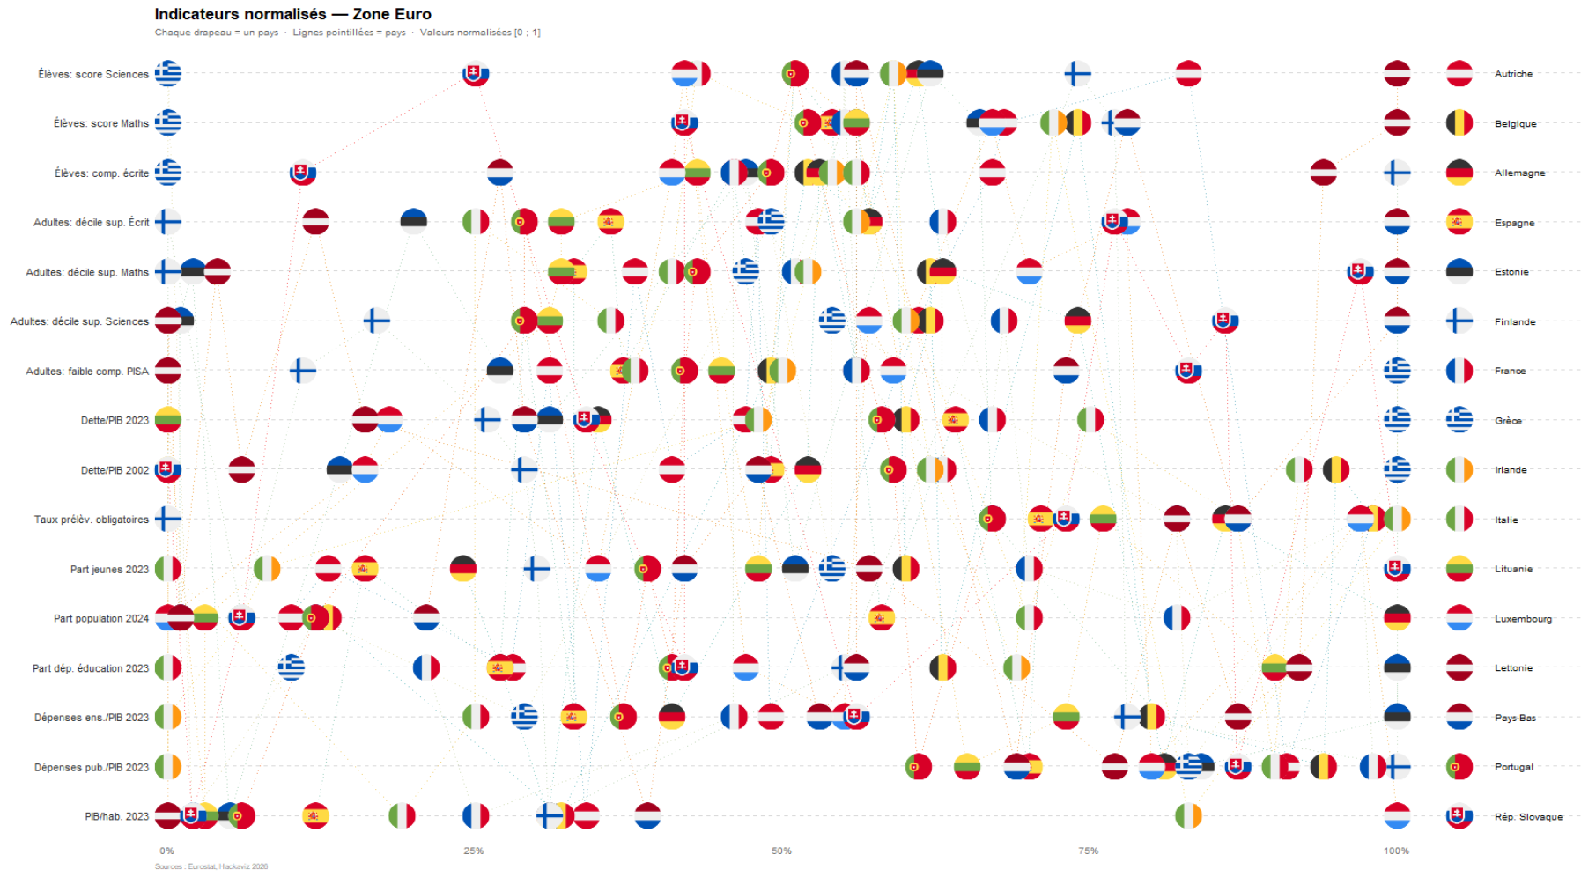
 | Amélioration

 | Esthétique

 |  | Police --> Peut pas les changer …
 |  | Légende à modif

 | Interactivité ? --> Comme sur ma V0 -->
 |  | https://app.datawrapper.de/fahmkmkhyz/edit/cJxqv/visualize#refine
 |  | Au survol,
 |  | Highlight le pays souhaité
 |  | Tooltip avec les valeurs (réelles) et non celles qui ont juste servi à faire le graph

 | Eventuellement
 | On veut comparer à la moyenne européenne OU on veut voir ceux qui sont dessous pour tous les critères
 | IDEAL : deux pays l’un par rapport à l’autre

RECAP_data_traitees
Poids des dépenses enseignement par pays
Dépenses enseignement par pays (% du PIB)
Tab. 1 | Récap Dépenses (en Mds €) TOTAL et ENSEIGNEMENT |  |  |  |  |  |  |  |  |  |  |  |  |  |  | Slope Chart à droite ?? |  | ?? |  | ?? |  | 1. CARTE | Est-ce que j'ai le droit de faire ça ?? |  | idem colonne U | idem colonne A | idem colonne B | idem colonne P | idem colonne Q | idem colonne R | idem colonne S |  |  |  |  |  |  |  |  |  |  |  | idem colonne U tableau 2 | idem colonne V tableau 2 | idem colonne W tableau 2
 |  |  |  |  | Milliard € |  |  |  |  |  | Milliard €
 |  |  | VOL | VOL | VOL | % EVOLp1 | % EVOLp2 | % EVOL | VOL | VOL | VOL | % EVOLp1 | % EVOLp2 | % EVOL | RANG | PART dans PAYS | PART dans PAYS | PART dans PAYS | % EVOL | RANG |  |  |  |  |  |  |  | Evolution du poids des dépenses pour chaque pays
 |  |  | ABSOLU | ABSOLU | ABSOLU | ABSOLU | ABSOLU | ABSOLU | ABSOLU | ABSOLU | ABSOLU | ABSOLU | ABSOLU | ABSOLU | ASBOLU | ASBOLU | ASBOLU | ASBOLU | ASBOLU | ASBOLU
 |  |  | TOTAL | TOTAL | TOTAL | TOTAL | TOTAL | TOTAL | ENSEIGN. | ENSEIGN. | ENSEIGN. | ENSEIGN. | ENSEIGN. | ENSEIGN. | ENSEIGN. | ENSEIGN. | ENSEIGN. | ENSEIGN. | ENSEIGN. | ENSEIGN. |  |  |  |  |  |  |  |  |  |  |  |  |  |  |  |  |  |  |  |  |  |  |  |  |  | Rangs des pays
 |  |  | Dépenses TOTALES 2002 | Dépenses TOTALES 2013 | Dépenses TOTALES 2023 | Dépenses TOTALES - Evol 2002-2013 | Dépenses TOTALES - Evol 2013-2023 | Dépenses TOTALES - Evol 2002-2023 | Dépenses ENSEIGN. 2002 | Dépenses ENSEIGN. 2013 | Dépenses ENSEIGN. 2023 | Dépenses ENSEIGN. - Evol 2002-2013 | Dépenses ENSEIGN. - Evol 2013-2023 | Dépenses ENSEIGN. - Evol 2002-2023 | Rang dépenses enseig. en Europe 2023 | Poids des dépenses enseignement au sein du pays 2002 | Poids des dépenses enseignement au sein du pays 2013 | Poids des dépenses enseignement au sein du pays 2023 |  | Rang dépenses enseign. au sein du pays 2023 | Rang Pays Part de dépense enseignement | ENTREE dans la ZONE EURO | Evolution des dépenses d'ensignement p/r dépenses totales du pays (points) |  | Rang = ordre de haut en bas |  |  | 2002 | 2013 | 2023 | Soit Evol. en % |  |  |  |  |  |  | Ce graph pas pertinent, il faudrait rapporter les dépenses au PIB |  |  |  |  | 2002 | 2013 | 2023 | 2002 | 2013 | 2023
 | DEU | Allemagne | 1072.6 | 1294.6 | 2025.0 | 21% | 56% | 89% | 92.1 | 121.1 | 187.3 | 32% | 55% | 103% | 1 | 8.6% | 9.4% | 9.2% | 7.7% | 5 | 13 | 1999 | 15% |  | 13 | DEU | Allemagne | 8.6% | 9.4% | 9.2% | 9.2% |  |  |  |  |  |  | Effort des dépenses par rapport à la richesse |  |  | DEU | Allemagne | 3.2% | 3.8% | 5.2% | 10 | 16 | 11
 | FRA | France | 851.1 | 1242.4 | 1607.4 | 46% | 29% | 89% | 90.6 | 112.6 | 141.6 | 24% | 26% | 56% | 2 | 10.6% | 9.1% | 8.8% | -17.2% | 5 | 15 | 1999 | -33% |  | 15 | FRA | France | 10.6% | 9.1% | 8.8% | -17.2% |  |  |  |  |  |  |  |  |  | FRA | France | 4.5% | 4.9% | 5.5% | 3 | 4 | 10
 | ITA | Italie | 630.2 | 825.2 | 1144.9 | 31% | 39% | 82% | 60.4 | 66.8 | 83.6 | 11% | 25% | 38% | 3 | 9.6% | 8.1% | 7.3% | -23.8% | 6 | 17 | 1999 | -43% |  | 17 | ITA | Italie | 9.6% | 8.1% | 7.3% | -23.8% |  |  |  |  |  |  |  |  |  | ITA | Italie | 3.3% | 3.8% | 4.3% | 9 | 14 | 15
 | ESP | Espagne | 289.5 | 473.4 | 681.0 | 64% | 44% | 135% | 30.3 | 42.1 | 63.0 | 39% | 50% | 108% | 4 | 10.5% | 8.9% | 9.3% | -11.5% | 5 | 12 | 1999 | -27% |  | 12 | ESP | Espagne | 10.5% | 8.9% | 9.3% | -11.5% |  |  |  |  |  |  |  |  |  | ESP | Espagne | 3.1% | 3.9% | 4.8% | 13 | 13 | 13
 | NLD | Pays-Bas | 225.2 | 316.4 | 461.2 | 41% | 46% | 105% | 24.9 | 35.6 | 52.3 | 43% | 47% | 110% | 5 | 11.0% | 11.2% | 11.3% | 2.7% | 4 | 6 | 1999 | 6% |  | 6 | NLD | Pays-Bas | 11.0% | 11.2% | 11.3% | 2.7% |  |  |  |  |  |  |  |  |  | NLD | Pays-Bas | 3.8% | 4.8% | 5.8% | 6 | 7 | 8
 | BEL | Belgique | 136.4 | 220.6 | 317.6 | 62% | 44% | 133% | 15.8 | 25.0 | 37.7 | 58% | 51% | 138% | 6 | 11.6% | 11.3% | 11.9% | 2.3% | 5 | 5 | 1999 | 5% |  | 5 | BEL | Belgique | 11.6% | 11.3% | 11.9% | 2.3% |  |  |  |  |  |  |  |  |  | BEL | Belgique | 4.2% | 5.7% | 7.2% | 4 | 2 | 3
 | IRL | Irlande | 44.7 | 72.9 | 115.9 | 63% | 59% | 159% | 5.4 | 8.4 | 14.2 | 55% | 68% | 161% | 9 | 12.1% | 11.6% | 12.3% | 0.9% | 3 | 4 | 1999 | 2% |  | 4 | IRL | Irlande | 12.1% | 11.6% | 12.3% | 0.9% |  |  |  |  |  |  |  |  |  | IRL | Irlande | 3.2% | 4.1% | 3.1% | 11 | 12 | 16
 | AUT | Autriche | 116.2 | 168.4 | 249.5 | 45% | 48% | 115% | 11.7 | 16.3 | 23.3 | 39% | 43% | 99% | 7 | 10.1% | 9.7% | 9.3% | -7.4% | 5 | 11 | 1999 | -16% |  | 11 | AUT | Autriche | 10.1% | 9.7% | 9.3% | -7.4% |  |  |  |  |  |  |  |  |  | AUT | Autriche | 3.8% | 4.5% | 5.6% | 5 | 10 | 9
 | FIN | Finlande | 71.9 | 116.2 | 152.5 | 62% | 31% | 112% | 9.1 | 13.0 | 17.2 | 44% | 33% | 90% | 8 | 12.6% | 11.2% | 11.3% | -10.3% | 4 | 7 | 1999 | -22% |  | 7 | FIN | Finlande | 12.6% | 11.2% | 11.3% | -10.3% |  |  |  |  |  |  |  |  |  | FIN | Finlande | 4.6% | 5.8% | 7.1% | 2 | 1 | 4
 | PRT | Portugal | 62.4 | 85.3 | 113.4 | 37% | 33% | 82% | 9.3 | 9.3 | 11.6 | 0% | 25% | 25% | 10 | 14.9% | 10.9% | 10.3% | -31.3% | 5 | 10 | 1999 | -57% |  | 10 | PRT | Portugal | 14.9% | 10.9% | 10.3% | -31.3% |  |  |  |  |  |  |  |  |  | PRT | Portugal | 4.7% | 4.9% | 5.0% | 1 | 5 | 12
 | GRC | GrÃ¨ce | 74.9 | 113.7 | 111.6 | 52% | -2% | 49% | 6.4 | 8.1 | 8.9 | 26% | 10% | 39% | 11 | 8.5% | 7.1% | 8.0% | -6.4% | 5 | 16 | 2001 | -10% |  | 16 | GRC | GrÃ¨ce | 8.5% | 7.1% | 8.0% | -6.4% |  |  |  |  |  |  |  |  |  | GRC | GrÃ¨ce | 3.4% | 4.7% | 4.5% | 8 | 8 | 14
 | SVK | RÃ©publique slovaque | 17.0 | 30.7 | 59.6 | 81% | 94% | 251% | 1.3 | 3.1 | 6.1 | 138% | 100% | 376% | 12 | 7.6% | 10.0% | 10.3% | 35.4% | 5 | 9 | 2009 | 124% |  | 9 | SVK | RÃ©publique slovaque | 7.6% | 10.0% | 10.3% | 35.4% |  |  |  |  |  |  |  |  |  | SVK | RÃ©publique slovaque | 2.5% | 3.8% | 6.0% | 16 | 15 | 6
 | LUX | Luxembourg | 10.4 | 20.2 | 38.1 | 94% | 88% | 264% | 1.2 | 2.3 | 4.1 | 99% | 77% | 253% | 13 | 11.0% | 11.4% | 10.7% | -3.2% | 5 | 8 | 1999 | -12% |  | 8 | LUX | Luxembourg | 11.0% | 11.4% | 10.7% | -3.2% |  |  |  |  |  |  |  |  |  | LUX | Luxembourg | 2.8% | 4.1% | 6.0% | 14 | 11 | 7
 | LTU | Lituanie | 5.3 | 12.5 | 27.6 | 133% | 121% | 416% | 0.9 | 1.8 | 3.8 | 100% | 107% | 313% | 14 | 17.2% | 14.7% | 13.8% | -20.0% | 3 | 3 | 2015 | -103% |  | 3 | LTU | Lituanie | 17.2% | 14.7% | 13.8% | -20.0% |  |  |  |  |  |  |  |  |  | LTU | Lituanie | 3.5% | 4.6% | 6.9% | 7 | 9 | 5
 | LVA | Lettonie | 2.9 | 8.8 | 17.2 | 198% | 96% | 484% | 0.5 | 1.3 | 2.4 | 174% | 83% | 402% | 16 | 16.2% | 14.9% | 14.0% | -14.1% | 3 | 2 | 2014 | -82% |  | 2 | LVA | Lettonie | 16.2% | 14.9% | 14.0% | -14.1% |  |  |  |  |  |  |  |  |  | LVA | Lettonie | 2.7% | 5.1% | 7.6% | 15 | 3 | 2
 | EST | Estonie | 2.8 | 7.3 | 16.5 | 162% | 125% | 489% | 0.5 | 1.1 | 2.4 | 119% | 115% | 371% | 15 | 18.2% | 15.2% | 14.5% | -20.0% | 3 | 1 | 2013 | -118% |  | 1 | EST | Estonie | 18.2% | 15.2% | 14.5% | -20.0% |  |  |  |  |  |  |  |  |  | EST | Estonie | 3.1% | 4.8% | 8.3% | 12 | 6 | 1
 |  |  | 3613.6 | 5008.6 | 7138.7 | 39% | 43% | 98% | 360.3 | 468.1 | 659.5 | 30% | 41% | 83% |  | 10.0% | 9.3% | 9.2% | -7.3% |  |  |  |  |  |  | 16 pays | 16 pays | 10.0% | 9.3% | 9.2% | -7.3% |  |  |  |  |  |  |  |  |  | 16 pays | 16 pays | 3.6% | 4.3% | 5.2%
 |  |  |  |  |  |  |  |  |  |  |  |  |  |  |  |  |  |  |  |  | France avant avant dernière après Italie et Grèce dans le poids consacré à l'enseignement dans son budget !
PIB par habitant (*100)
Tab. 2 | Récap Dépenses (% du PIB) |  | RANG | RATIO /hab |  | VOL | VOL | VOL | RATIO /hab | % EVOL
Niveaux de Dépenses (part de PIB)
 |  |  | % du PIB | % du PIB |  | % du PIB | % du PIB | % du PIB | % du PIB | % du PIB | % du PIB | % du PIB | % du PIB | % du PIB | % du PIB | % du PIB | % du PIB | % du PIB | % du PIB | % du PIB | % du PIB | % du PIB | EN POINTS |  |  |  |  |  |  |  |  | idem colonne D | idem colonne I |  |  |  |  |  |  |  |  |  |  | Variation de la part de PIB
 |  |  | TOTAL | TOTAL |  | TOTAL | TOTAL | TOTAL | TOTAL | TOTAL |  | TOTAL | TOTAL | TOTAL | TOTAL | TOTAL | TOTAL | TOTAL | TOTAL | ENSEIGN. | ENSEIGN. | ENSEIGN. | ENSEIGN. | ENSEIGN.
LUX
Evolution PIB / hab
 |  |  | Rang PIB 2002 | PIB par hab (*1000) - 2002 | Rang PIB/hab 2002 | PIB 2002 | PIB 2013 | PIB 2023 | PIB par hab (*100) - 2023 | Evol PIB/hab | Evol PIB | Rang PIB 2023 | Rang PIB/hab 2023 | Dépenses 2002 / PIB | Dépenses 2013 / PIB | Dépenses 2023 / PIB | Variation Dép. totales part de PIB | DEPENSES TOTALES - Rang Variation part de PIB |  | Dépenses ens. 2002 / PIB | Dépenses ens. 2013 / PIB | Dépenses ens. 2023 / PIB | Variation Dép. ENSEIGN. part de PIB | DEPENSES ENSEIGN. - Rang Variation part de PIB |  | Population 2002 | Population 2024 | Rang PIB 2023 | Rang PIB/hab 2023 |  | PIB par hab (*100) - 2002 et 2023 | 2002 | 2023 | Différence |  |  |  |  | Evol PIB/hab | Evol PIB |  |  |  |  |  |  | Variation Dép. totales part de PIB | Variation Dép. ENSEIGN. part de PIB |  | DEPENSES ENSEIGN. - Rang Variation part de PIB | DEPENSES TOTALES - Rang Variation part de PIB |  | Dépenses totales 2023 / PIB | Dépenses ens. 2023 / PIB
 | DEU | Allemagne | 1 | 34.76 | 7 | 2,867,548 | 3,229,874 | 3,619,805 | 4.33 | 25% | 26% | 1 | 6 | 37% | 40% | 56% | 19% | 12 |  | 3.2% | 3.8% | 5.2% | 2% | 9 |  | 82,488,493 | 83,620,575 | 1 | 6 | DEU | Allemagne | 3.5 | 4.3 | 0.85 |  |  |  | GRC | 8% | 3% |  |  |  |  |  | DEU | 19% | 2% | DEU | 9 | 12 | DEU | 56% | 5.2%
 | FRA | France | 2 | 32.51 | 8 | 2,002,991 | 2,297,412 | 2,582,560 | 3.77 | 16% | 29% | 2 | 8 | 42% | 54% | 62% | 20% | 11 |  | 4.5% | 4.9% | 5.5% | 1% | 14 |  | 61,604,550 | 68,521,113 | 2 | 8 | FRA | France | 3.3 | 3.8 | 0.52 |  |  |  | ITA | 3% | 6% |  |  |  |  |  | FRA | 20% | 1% | FRA | 14 | 11 | FRA | 62% | 5.5%
 | ITA | Italie | 3 | 31.71 | 9 | 1,810,293 | 1,743,492 | 1,925,524 | 3.27 | 3% | 6% | 3 | 9 | 35% | 47% | 59% | 25% | 7 |  | 3.3% | 3.8% | 4.3% | 1% | 13 |  | 57,089,823 | 58,952,700 | 3 | 9 | ITA | Italie | 3.2 | 3.3 | 0.10 |  |  |  | PRT | 16% | 19% |  |  |  |  |  | ITA | 25% | 1% | ITA | 13 | 7 | ITA | 59% | 4.3%
IRL = + grosse progression
 | ESP | Espagne | 4 | 23.96 | 10 | 992,579 | 1,085,175 | 1,313,276 | 2.69 | 12% | 32% | 4 | 10 | 29% | 44% | 52% | 23% | 9 |  | 3.1% | 3.9% | 4.8% | 2% | 11 |  | 41,423,520 | 48,807,137 | 4 | 10 | ESP | Espagne | 2.4 | 2.7 | 0.29 |  |  |  | FIN | 14% | 23% |  |  |  |  |  | ESP | 23% | 2% | ESP | 11 | 9 | ESP | 52% | 4.8%
 | NLD | Pays-Bas | 5 | 40.95 | 3 | 661,324 | 743,446 | 897,283 | 4.99 | 22% | 36% | 5 | 3 | 34% | 43% | 51% | 17% | 14 |  | 3.8% | 4.8% | 5.8% | 2% | 8 |  | 16,148,921 | 17,994,238 | 5 | 3 | NLD | Pays-Bas | 4.1 | 5.0 | 0.89 |  |  |  | DEU | 25% | 26% |  |  |  |  |  | NLD | 17% | 2% | NLD | 8 | 14 | NLD | 51% | 5.8%
 | BEL | Belgique | 6 | 36.08 | 6 | 372,856 | 440,100 | 521,256 | 4.42 | 22% | 40% | 6 | 5 | 37% | 50% | 61% | 24% | 8 |  | 4.2% | 5.7% | 7.2% | 3% | 6 |  | 10,332,786 | 11,794,601 | 6 | 5 | BEL | Belgique | 3.6 | 4.4 | 0.81 |  |  |  | 16 pays | 20% | 28% |  |  |  |  |  | BEL | 24% | 3% | BEL | 6 | 8 | BEL | 61% | 7.2%
 | IRL | Irlande | 11 | 43.17 | 2 | 169,106 | 207,279 | 464,946 | 8.64 | 100% | 175% | 7 | 2 | 26% | 35% | 25% | -2% | 16 |  | 3.2% | 4.1% | 3.1% | 0% | 16 |  | 3,917,203 | 5,380,313 | 7 | 2 | IRL | Irlande | 4.3 | 8.6 | 4.32 |  |  |  | FRA | 16% | 29% |  |  |  |  |  | IRL | -2% | 0% | IRL | 16 | 16 | IRL | 25% | 3.1%
 | AUT | Autriche | 7 | 38.60 | 4 | 311,861 | 365,105 | 416,828 | 4.54 | 18% | 34% | 8 | 4 | 37% | 46% | 60% | 23% | 10 |  | 3.8% | 4.5% | 5.6% | 2% | 10 |  | 8,080,292 | 9,174,908 | 8 | 4 | AUT | Autriche | 3.9 | 4.5 | 0.68 |  |  |  | ESP | 12% | 32% |  |  |  |  |  | AUT | 23% | 2% | AUT | 10 | 10 | AUT | 60% | 5.6%
 | FIN | Finlande | 9 | 37.64 | 5 | 195,728 | 223,149 | 241,351 | 4.29 | 14% | 23% | 9 | 7 | 37% | 52% | 63% | 26% | 5 |  | 4.6% | 5.8% | 7.1% | 3% | 7 |  | 5,200,598 | 5,619,914 | 9 | 7 | FIN | Finlande | 3.8 | 4.3 | 0.53 |  |  |  | AUT | 18% | 34% |  |  |  |  |  | FIN | 26% | 3% | FIN | 7 | 5 | FIN | 63% | 7.1%
 | PRT | Portugal | 8 | 18.85 | 11 | 196,409 | 191,986 | 234,002 | 2.19 | 16% | 19% | 10 | 11 | 32% | 44% | 48% | 17% | 15 |  | 4.7% | 4.9% | 5.0% | 0% | 15 |  | 10,419,631 | 10,701,128 | 10 | 11 | PRT | Portugal | 1.9 | 2.2 | 0.30 |  |  |  | NLD | 22% | 36% |  |  |  |  |  | PRT | 17% | 0% | PRT | 15 | 15 | PRT | 48% | 5.0%
 | GRC | GrÃ¨ce | 10 | 17.50 | 12 | 190,828 | 173,236 | 196,189 | 1.89 | 8% | 3% | 11 | 14 | 39% | 66% | 57% | 18% | 13 |  | 3.4% | 4.7% | 4.5% | 1% | 12 |  | 10,902,022 | 10,392,589 | 11 | 14 | GRC | GrÃ¨ce | 1.8 | 1.9 | 0.14 |  |  |  | BEL | 22% | 40% |  |  |  |  |  | GRC | 18% | 1% | GRC | 12 | 13 | GRC | 57% | 4.5%
Niveaux de Dépenses (part de PIB) hors IRL
56% | 5.2%
62% | 5.5%
59% | 4.3%
52% | 4.8%
51% | 5.8%
61% | 7.2%
60% | 5.6%
63% | 7.1%
48% | 5.0%
57% | 4.5%
58% | 6.0%
56% | 6.0%
50% | 6.9%
54% | 7.6%
57% | 8.3%
56% | 5.2%
 | SVK | RÃ©publique slovaque | 12 | 9.42 | 14 | 50,650 | 80,267 | 102,338 | 1.89 | 100% | 102% | 12 | 15 | 33% | 38% | 58% | 25% | 6 |  | 2.5% | 3.8% | 6.0% | 3% | 3 |  | 5,378,809 | 5,422,069 | 12 | 15 | SVK | RÃ©publique slovaque | 0.9 | 1.9 | 0.95 |  |  |  | LUX | 8% | 64% |  |  |  |  |  | SVK | 25% | 3% | SVK | 3 | 6 | SVK | 58% | 6.0%
 | LUX | Luxembourg | 13 | 93.53 | 1 | 41,731 | 55,598 | 68,305 | 10.09 | 8% | 64% | 13 | 1 | 25% | 36% | 56% | 31% | 3 |  | 2.8% | 4.1% | 6.0% | 3% | 5 |  | 446,166 | 677,010 | 13 | 1 | LUX | Luxembourg | 9.4 | 10.1 | 0.74 |  |  |  | EST | 75% | 74% |  |  |  |  |  | LUX | 31% | 3% | LUX | 5 | 3 | LUX | 56% | 6.0%
 | LTU | Lituanie | 14 | 7.56 | 16 | 26,037 | 39,910 | 55,191 | 1.91 | 153% | 112% | 14 | 13 | 21% | 31% | 50% | 29% | 4 |  | 3.5% | 4.6% | 6.9% | 3% | 4 |  | 3,443,067 | 2,888,055 | 14 | 13 | LTU | Lituanie | 0.8 | 1.9 | 1.15 |  |  |  | LVA | 120% | 78% |  |  |  |  |  | LTU | 29% | 3% | LTU | 4 | 4 | LTU | 50% | 6.9%
 | LVA | Lettonie | 15 | 7.68 | 15 | 17,739 | 25,659 | 31,562 | 1.69 | 120% | 78% | 15 | 16 | 17% | 34% | 54% | 38% | 2 |  | 2.7% | 5.1% | 7.6% | 5% | 2 |  | 2,310,176 | 1,866,124 | 15 | 16 | LVA | Lettonie | 0.8 | 1.7 | 0.92 |  |  |  | SVK | 100% | 102% |  |  |  |  |  | LVA | 38% | 5% | LVA | 2 | 2 | LVA | 54% | 7.6%
 | EST | Estonie | 16 | 12.06 | 13 | 16,632 | 23,263 | 28,974 | 2.11 | 75% | 74% | 16 | 12 | 17% | 32% | 57% | 40% | 1 |  | 3.1% | 4.8% | 8.3% | 5% | 1 |  | 1,379,350 | 1,372,341 | 16 | 12 | EST | Estonie | 1.2 | 2.1 | 0.91 |  |  |  | LTU | 153% | 112% |  |  |  |  |  | EST | 40% | 5% | EST | 1 | 1 | EST | 57% | 8.3%
 |  |  |  | 30.96 |  | 9,924,312 | 10,924,950 | 12,699,388 | 3.70 | 20% | 28% |  |  | 36% | 46% | 56% | 20% |  |  | 3.6% | 4.3% | 5.2% | 2% |  |  | 320,565,407 | 343,184,815 |  |  | 16 pays |  | 3.10 | 3.70 | 0.60 |  |  |  | IRL | 100% | 175% |  |  |  |  |  | 16 pays | 20% | 2% | 16 pays |  |  | 16 pays | 56% | 5.2%
Variation Dépenses 2002-2023 (part de PIB)
Rangs de Dépenses (part de PIB)

Tab. 3 | Récap Dépenses ENSEIGNEMENT en % du PIB |  |  |  |  |  |  |  |  |  |  |  |  |  | quasi identique col. S du premier tableau

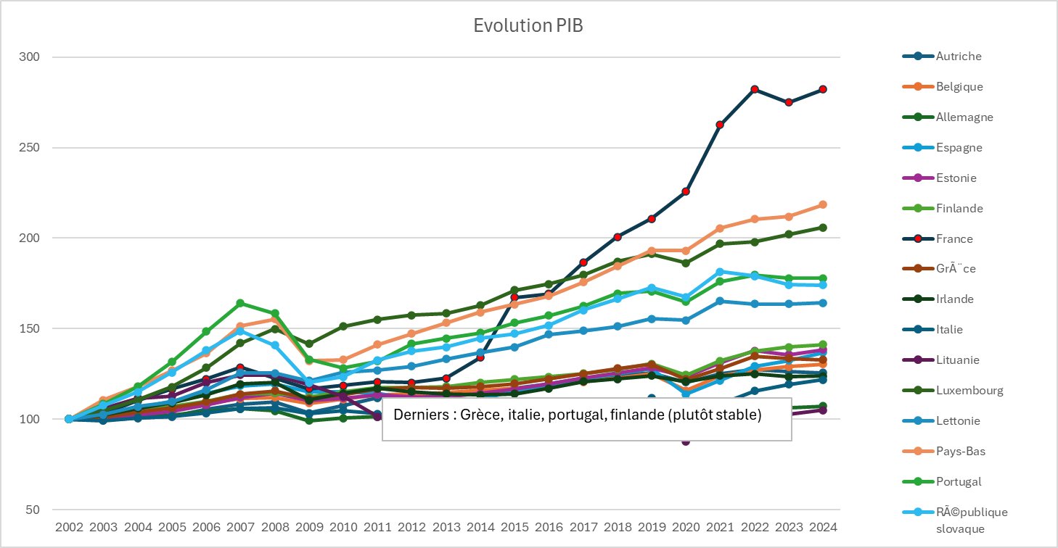
 |  |  |  |  |  |  | idem col T, U et V tableau 2
 |  |  | % du PIB | % du PIB | % du PIB | % du PIB | % du PIB | % du PIB | % du PIB |  |  | idem col. P,Q,R du tableau 1 |  |  |  |  |  |  |  |  |  |  |  |  |  |  |  |  |  |  |  |  | col V tableau 2 | col V tableau 2
 |  |  | TOTAL | TOTAL | TOTAL |  | ENSEIGN. | ENSEIGN. | ENSEIGN.
 |  |  | Dépenses 2002 / PIB | Dépenses 2013 / PIB | Dépenses 2023 / PIB |  | Dépenses ens. 2002 / PIB | Dépenses ens. 2013 / PIB | Dépenses ens. 2023 / PIB |  | Evol Part Dépenses ens. PIB | Part ens. PIB 2002 | Part ens. PIB 2013 | Part ens. PIB 2023 | Evol Part ens. |  |  |  |  |  |  |  |  |  |  |  |  |  |  |  |  |  |  | % du PIB
Evolution comparée Dépenses enseignement / PIB / Part Jeunes (2023)
 | DEU | Allemagne | 37% | 40% | 56% |  | 3.2% | 3.8% | 5.2% |  | 61% | 8.6% | 9.4% | 9.2% | 7.73% |  |  |  |  |  |  |  |  |  |  |  |  |  |  |  |  |  |  | ENSEIGN.
 | FRA | France | 42% | 54% | 62% |  | 4.5% | 4.9% | 5.5% |  | 21% | 10.6% | 9.1% | 8.8% | -17.24% |  |  |  |  |  |  |  |  |  |  |  |  |  |  |  |  |  | Part Jeunes 2023 | Dépenses ens. 2023 / PIB
 | ITA | Italie | 35% | 47% | 59% |  | 3.3% | 3.8% | 4.3% |  | 30% | 9.6% | 8.1% | 7.3% | -23.81% |  |  |  |  |  |  |  |  |  |  |  |  |  |  |  |  | DEU | 14% | 5.2%
 | ESP | Espagne | 29% | 44% | 52% |  | 3.1% | 3.9% | 4.8% |  | 57% | 10.5% | 8.9% | 9.3% | -11.50% |  |  |  |  |  |  |  |  |  |  |  |  |  |  |  |  | FRA | 17% | 5.5%
 | NLD | Pays-Bas | 34% | 43% | 51% |  | 3.8% | 4.8% | 5.8% |  | 55% | 11.0% | 11.2% | 11.3% | 2.74% |  |  |  |  |  |  |  |  |  |  |  |  |  |  |  |  | ITA | 12% | 4.3%
 | BEL | Belgique | 37% | 50% | 61% |  | 4.2% | 5.7% | 7.2% |  | 70% | 11.6% | 11.3% | 11.9% | 2.31% |  |  |  |  |  |  |  |  |  |  |  |  |  |  |  |  | ESP | 13% | 4.8%
 | IRL | Irlande | 26% | 35% | 25% |  | 3.2% | 4.1% | 3.1% |  | -5% | 12.1% | 11.6% | 12.3% | 0.87% |  |  |  |  |  |  |  |  |  |  |  |  |  |  |  |  | NLD | 15% | 5.8%
 | AUT | Autriche | 37% | 46% | 60% |  | 3.8% | 4.5% | 5.6% |  | 49% | 10.1% | 9.7% | 9.3% | -7.44% |  |  |  |  |  |  |  |  |  |  |  |  |  |  |  |  | BEL | 16% | 7.2%
 | FIN | Finlande | 37% | 52% | 63% |  | 4.6% | 5.8% | 7.1% |  | 54% | 12.6% | 11.2% | 11.3% | -10.25% |  |  |  |  |  |  |  |  |  |  |  |  |  |  |  |  | IRL | 13% | 3.1%
 | PRT | Portugal | 32% | 44% | 48% |  | 4.7% | 4.9% | 5.0% |  | 5% | 14.9% | 10.9% | 10.3% | -31.29% |  |  |  |  |  |  |  |  |  |  |  |  |  |  |  |  | AUT | 13% | 5.6%
 | GRC | GrÃ¨ce | 39% | 66% | 57% |  | 3.4% | 4.7% | 4.5% |  | 36% | 8.5% | 7.1% | 8.0% | -6.44% |  |  |  |  |  |  |  |  |  |  |  |  |  |  |  |  | FIN | 14% | 7.1%
 | SVK | RÃ©publique slovaque | 33% | 38% | 58% |  | 2.5% | 3.8% | 6.0% |  | 135% | 7.6% | 10.0% | 10.3% | 35.45% |  |  |  |  |  |  |  |  |  |  |  |  |  |  |  |  | PRT | 15% | 5.0%
 | LUX | Luxembourg | 25% | 36% | 56% |  | 2.8% | 4.1% | 6.0% |  | 115% | 11.0% | 11.4% | 10.7% | -3.24% |  |  |  |  |  |  |  |  |  |  |  |  |  |  |  |  | GRC | 16% | 4.5%
 | LTU | Lituanie | 21% | 31% | 50% |  | 3.5% | 4.6% | 6.9% |  | 95% | 17.2% | 14.7% | 13.8% | -19.99% |  |  |  |  |  |  |  |  |  |  |  |  |  |  |  |  | SVK | 19% | 6.0%
 | LVA | Lettonie | 17% | 34% | 54% |  | 2.7% | 5.1% | 7.6% |  | 182% | 16.2% | 14.9% | 14.0% | -14.09% |  |  |  |  |  |  |  |  |  |  |  |  |  |  |  |  | LUX | 15% | 6.0%
 | EST | Estonie | 17% | 32% | 57% |  | 3.1% | 4.8% | 8.3% |  | 170% | 18.2% | 15.2% | 14.5% | -20.00% |  |  |  |  |  |  |  |  |  |  |  |  |  |  |  |  | LTU | 16% | 6.9%
 |  |  | 36% | 46% | 56% |  | 3.6% | 4.3% | 5.2% |  | 43% |  |  |  |  |  |  |  |  |  |  |  |  |  |  |  |  |  |  |  |  | LVA | 16% | 7.6%
 |  |  |  |  |  |  |  |  |  |  |  |  |  |  |  |  |  |  |  |  |  |  |  |  |  |  |  |  |  |  |  | EST | 16% | 8.3%
 |  |  |  |  |  |  |  |  |  |  |  |  |  |  |  |  |  |  |  |  |  |  |  |  |  |  |  |  |  |  |  | 16 pays | 14% | 5.2%
Tab. 4 | Jeunes / Elements démographiques
Slope chart Part de jeunes 2002 - 2023
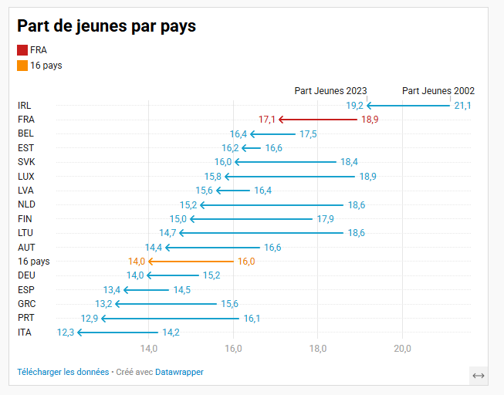
Evolution comparée Population / Jeunes (2002-2023 )
 |  | Jeunes 2002 | Jeunes 2013 | Jeunes 2023 | Rang PIB 2023 | Evol du Volume des jeunes dans le pays | Evol Jeunes % | Part de la "perte de jeunes" en europe | Part des "gains de jeunes" en europe | Population 2002 | Population 2013 | Population 2023 | Evol Population % |  | Part Jeunes 2002 | Part Jeunes 2013 | Part Jeunes 2023 | Ecart en points (2002-2023) | Ecart en points (2013-2023) | Rang |  |  |  |  |  |  |  |  |  |  |  |  |  |  |  | Evol Jeunes % | Evol Population %
 | DEU | 12,516,804 | 10,662,962 | 11,628,570 | 1 | -888,234 | -7% | 28% |  | 82,488,493 | 80,645,605 | 83,287,281 | 1% | DEU | 15.174 | 13.222 | 13.962 | -1.21 | 0.74 | 12 |  |  |  |  |  |  |  |  |  |  |  |  |  |  | DEU | -7% | 1%
 | FRA | 11,657,429 | 12,203,881 | 11,678,170 | 2 | 20,741 | 0.2% |  | 1% | 61,604,550 | 65,735,961 | 68,341,348 | 10.9% | FRA | 18.923 | 18.565 | 17.088 | -1.83 | -1.48 | 2 |  |  |  |  |  |  |  |  |  |  |  |  |  |  | FRA | 0.2% | 10.9%
 | ITA | 8,114,747 | 8,415,280 | 7,265,086 | 3 | -849,661 | -10% | 26% |  | 57,089,823 | 60,311,616 | 58,984,217 | 3% | ITA | 14.214 | 13.953 | 12.317 | -1.90 | -1.64 | 16 |  |  |  |  |  |  |  |  |  |  |  |  |  |  | ITA | -10% | 3%
 | ESP | 5,995,226 | 7,059,369 | 6,479,299 | 4 | 484,072 | 8% |  | 15% | 41,423,520 | 46,581,124 | 48,320,520 | 17% | ESP | 14.473 | 15.155 | 13.409 | -1.06 | -1.75 | 13 |  |  |  |  |  |  |  |  |  |  |  |  |  |  | ESP | 8% | 17%
 | NLD | 3,004,184 | 2,863,979 | 2,720,719 | 5 | -283,465 | -9% | 9% |  | 16,148,921 | 16,804,430 | 17,877,121 | 11% | NLD | 18.603 | 17.043 | 15.219 | -3.38 | -1.82 | 8 |  |  |  |  |  |  |  |  |  |  |  |  |  |  | NLD | -9% | 11%
 | BEL | 1,804,001 | 1,889,587 | 1,923,937 | 6 | 119,936 | 7% |  | 4% | 10,332,786 | 11,125,033 | 11,730,606 | 14% | BEL | 17.459 | 16.985 | 16.401 | -1.06 | -0.58 | 3 |  |  |  |  |  |  |  |  |  |  |  |  |  |  | BEL | 7% | 14%
 | PRT | 1,681,103 | 1,545,542 | 1,362,575 | 7 | -318,529 | -19% | 10% |  | 3,917,203 | 4,614,669 | 5,281,612 | 35% | PRT | 16.134 | 14.756 | 12.881 | -3.25 | -1.88 | 15 |  |  |  |  |  |  |  |  |  |  |  |  |  |  | PRT | -19% | 35%
 | GRC | 1,701,152 | 1,607,829 | 1,375,436 | 8 | -325,715 | -19% | 10% |  | 8,080,292 | 8,472,176 | 9,125,730 | 13% | GRC | 15.604 | 14.663 | 13.216 | -2.39 | -1.45 | 14 |  |  |  |  |  |  |  |  |  |  |  |  |  |  | GRC | -19% | 13%
 | AUT | 1,342,864 | 1,216,943 | 1,313,558 | 9 | -29,306 | -2% | 1% |  | 5,200,598 | 5,438,975 | 5,583,901 | 7% | AUT | 16.619 | 14.364 | 14.394 | -2.22 | 0.03 | 11 |  |  |  |  |  |  |  |  |  |  |  |  |  |  | AUT | -2% | 7%
 | FIN | 929,295 | 893,188 | 836,301 | 10 | -92,994 | -10% | 3% |  | 10,419,631 | 10,473,991 | 10,578,174 | 2% | FIN | 17.869 | 16.422 | 14.977 | -2.89 | -1.45 | 9 |  |  |  |  |  |  |  |  |  |  |  |  |  |  | FIN | -10% | 2%
 | SVK | 991,261 | 830,414 | 870,449 | 11 | -120,812 | -12% | 4% |  | 10,902,022 | 10,965,209 | 10,407,358 | -5% | SVK | 18.429 | 15.34 | 16.04 | -2.39 | 0.70 | 5 |  |  |  |  |  |  |  |  |  |  |  |  |  |  | SVK | -12% | -5%
 | IRL | 827,431 | 993,907 | 1,011,640 | 12 | 184,209 | 22% |  | 6% | 5,378,809 | 5,413,393 | 5,426,740 | 1% | IRL | 21.123 | 21.538 | 19.154 | -1.97 | -2.38 | 1 |  |  |  |  |  |  |  |  |  |  |  |  |  |  | IRL | 22% | 1%
 | LTU | 640,410 | 433,331 | 423,013 | 13 | -217,397 | -34% | 7% |  | 446,166 | 543,358 | 666,428 | 49% | LTU | 18.6 | 14.651 | 14.731 | -3.87 | 0.08 | 10 |  |  |  |  |  |  |  |  |  |  |  |  |  |  | LTU | -34% | 49%
 | LVA | 378,615 | 293,343 | 293,745 | 14 | -84,869 | -22% | 3% |  | 3,443,067 | 2,957,689 | 2,871,585 | -17% | LVA | 16.389 | 14.575 | 15.594 | -0.79 | 1.02 | 7 |  |  |  |  |  |  |  |  |  |  |  |  |  |  | LVA | -22% | -17%
 | EST | 229,620 | 207,426 | 222,123 | 15 | -7,497 | -3% | 0% |  | 2,310,176 | 2,012,647 | 1,883,708 | -18% | EST | 16.647 | 15.738 | 16.21 | -0.44 | 0.47 | 4 |  |  |  |  |  |  |  |  |  |  |  |  |  |  | EST | -3% | -18%
 | LUX | 84,205 | 91,893 | 105,282 | 16 | 21,077 | 25% |  | 1% | 1,379,350 | 1,317,997 | 1,370,286 | -1% | LUX | 18.873 | 16.912 | 15.798 | -3.08 | -1.11 | 6 |  |  |  |  |  |  |  |  |  |  |  |  |  |  | LUX | 25% | -1%
 |  | 51,898,347 | 51,208,876 | 49,509,903 |  | -2,388,444 | -4.6% | -3,218,479 | 830,035 | 320,565,407 | 333,413,873 | 341,736,615 | 6.6% | 16 pays | 16% | 15% | 14% | -0.02 | -0.01 |  |  |  |  |  |  |  |  |  |  |  |  |  |  |  | 16 pays | -4.6% | 6.6%

Tab. 5 | Bien être - Résultats scolaires ELEVES
 |  | Compétences des élèves en compréhension de l’écrit
 |  | Compétences des élèves en mathématiques
 |  | Compétences des élèves en sciences

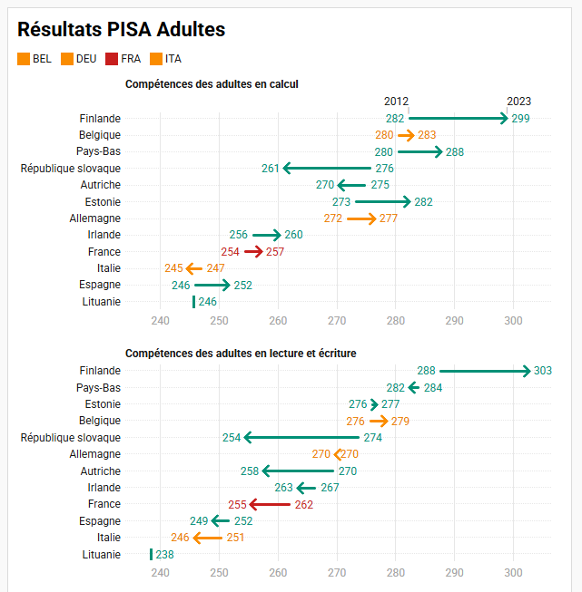
Tab. 6 | Bien être - Résultats scolaires ADULTES
 |  |  |  |  |  |  |  |  |  |  |  |  |  |  |  |  |  |  | Adultes ayant de faibles compétences en calcul
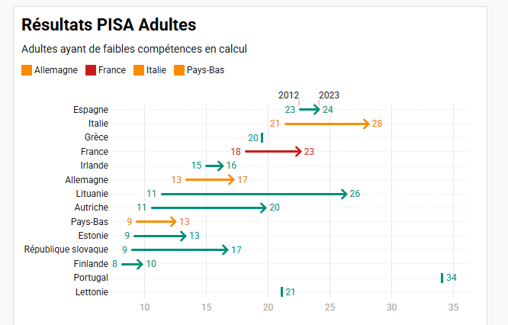
 |  |  |  |  |  |  |  |  |  |  |  |  |  |  |  |  |  |  | Attention échelle inversée
 |  |  |  |  |  |  |  |  |  |  |  |  |  |  |  |  |  |  | Podium meilleurs
 |  |  |  |  |  |  |  |  |  |  |  |  |  |  |  |  |  |  | Adultes ayant de faibles compétences en calcul
 |  |  |  |  |  |  |  |  |  |  |  |  |  |  |  |  |  |  | Estonie
 |  |  |  |  |  |  |  |  |  |  |  |  |  |  |  |  |  |  | Pays-Bas
 |  |  |  |  |  |  |  |  |  |  |  |  |  |  |  |  |  |  | Finlande

 |  |  |  |  |  |  |  |  |  |  |  |  |  |  |  |  |  |  | Derniers
 |  |  |  |  |  |  |  |  |  |  |  |  |  |  |  |  |  |  | Portugal
 |  |  |  |  |  |  |  |  |  |  |  |  |  |  |  |  |  |  | Italie
 |  |  |  |  |  |  |  |  |  |  |  |  |  |  |  |  |  |  | Lituanie

 |  |  |  |  |  |  |  |  |  |  |  |  |  |  |  |  |  |  | Podium
 |  |  |  |  |  |  |  |  |  |  |  |  |  |  |  |  |  |  | Compétences des adultes en calcul
 |  |  |  |  |  |  |  |  |  |  |  |  |  |  |  |  |  |  | Finlande
 |  |  |  |  |  |  |  |  |  |  |  |  |  |  |  |  |  |  | Pays-Bas
 |  |  |  |  |  |  |  |  |  |  |  |  |  |  |  |  |  |  | Belgique

 |  |  |  |  |  |  |  |  |  |  |  |  |  |  |  |  |  |  | Derniers
 |  |  |  |  |  |  |  |  |  |  |  |  |  |  |  |  |  |  | Espagne
 |  |  |  |  |  |  |  |  |  |  |  |  |  |  |  |  |  |  | Lituanie
 |  |  |  |  |  |  |  |  |  |  |  |  |  |  |  |  |  |  | Italie

 |  |  |  |  |  |  |  |  |  |  |  |  |  |  |  |  |  |  | Podium
 |  |  |  |  |  |  |  |  |  |  |  |  |  |  |  |  |  |  | Compétences des adultes en lecture et écriture
 |  |  |  |  |  |  |  |  |  |  |  |  |  |  |  |  |  |  | Finlande
 |  |  |  |  |  |  |  |  |  |  |  |  |  |  |  |  |  |  | Pays-Bas
 |  |  |  |  |  |  |  |  |  |  |  |  |  |  |  |  |  |  | Belgique

 |  |  |  |  |  |  |  |  |  |  |  |  |  |  |  |  |  |  | Derniers
 |  |  |  |  |  |  |  |  |  |  |  |  |  |  |  |  |  |  | Espagne
 |  |  |  |  |  |  |  |  |  |  |  |  |  |  |  |  |  |  | Italie
 |  |  |  |  |  |  |  |  |  |  |  |  |  |  |  |  |  |  | Lituanie
Tab. 7 | Impôts et tx prélèvements oblig. |  |  |  |  |  | 57% env. France

 | Taux prélèvements obligatoires : Total impots et cotisations sociales / PIB
 | Impots et cotis. Soc. 2002 | Impots et cotis. Soc. 2013 | Impots et cotis. Soc. 2023 | Evolution impots 2002-2013 | Evolution impots 2013-2023 | Evolution impots 2002-2023 | Rang Impots et cotis. Soc. 2002 | Rang Impots et cotis. Soc. 2023 | PIB 2002 | PIB 2013 | PIB 2023 | Taux prélèvements obligatoires 2002 | Taux prélèvements obligatoires 2013 | Taux prélèvements obligatoires 2023 | Evolution tx prélèv. 2002-2013 | Evolution tx prélèv. 2013-2023 | Evolution tx prélèv 2002-2023 | Rang 2002 | Rang 2023
AUT | 97,100 | 138,840 | 203,294 | 43% | 46% | 109% | 7 | 7 | 311,861 | 365,105 | 416,828 | 31% | 38% | 49% | 22% | 28% | 57% | 4 | 1
BEL | 120,321 | 179,747 | 251,136 | 49% | 40% | 109% | 6 | 6 | 372,856 | 440,100 | 521,256 | 32% | 41% | 48% | 27% | 18% | 49% | 3 | 3
DEU | 842,702 | 1,102,851 | 1,635,848 | 31% | 48% | 94% | 1 | 1 | 2,867,548 | 3,229,874 | 3,619,805 | 29% | 34% | 45% | 16% | 32% | 54% | 5 | 8
ESP | 248,733 | 339,132 | 544,483 | 36% | 61% | 119% | 4 | 4 | 992,579 | 1,085,175 | 1,313,276 | 25% | 31% | 41% | 25% | 33% | 65% | 9 | 13
EST | 2,424 | 6,024 | 12,855 | 149% | 113% | 430% | 15 | 15 | 16,632 | 23,263 | 28,974 | 15% | 26% | 44% | 78% | 71% | 204% | 15 | 9
FIN | 64,382 | 88,791 | 116,448 | 38% | 31% | 81% | 8 | 8 | 195,728 | 223,149 | 241,351 | 33% | 40% | 48% | 21% | 21% | 47% | 2 | 2
FRA | 674,786 | 967,108 | 1,238,552 | 43% | 28% | 84% | 2 | 2 | 2,002,991 | 2,297,412 | 2,582,560 | 34% | 42% | 48% | 25% | 14% | 42% | 1 | 4
GRC | 53,986 | 65,065 | 86,736 | 21% | 33% | 61% | 9 | 11 | 190,828 | 173,236 | 196,189 | 28% | 38% | 44% | 33% | 18% | 56% | 7 | 10
IRL | 37,766 | 51,390 | 110,967 | 36% | 116% | 194% | 11 | 9 | 169,106 | 207,279 | 464,946 | 22% | 25% | 24% | 11% | -4% | 7% | 13 | 16
ITA | 531,408 | 698,597 | 878,704 | 31% | 26% | 65% | 3 | 3 | 1,810,293 | 1,743,492 | 1,925,524 | 29% | 40% | 46% | 36% | 14% | 55% | 6 | 6
LTU | 4,435 | 9,441 | 23,636 | 113% | 150% | 433% | 14 | 14 | 26,037 | 39,910 | 55,191 | 17% | 24% | 43% | 39% | 81% | 151% | 14 | 11
LUX | 9,406 | 17,843 | 32,746 | 90% | 84% | 248% | 13 | 13 | 41,731 | 55,598 | 68,305 | 23% | 32% | 48% | 42% | 49% | 113% | 11 | 5
LVA | 2,339 | 6,668 | 12,801 | 185% | 92% | 447% | 16 | 16 | 17,739 | 25,659 | 31,562 | 13% | 26% | 41% | 97% | 56% | 208% | 16 | 15
NLD | 177,387 | 241,938 | 407,601 | 36% | 68% | 130% | 5 | 5 | 661,324 | 743,446 | 897,283 | 27% | 33% | 45% | 21% | 40% | 69% | 8 | 7
PRT | 44,266 | 57,797 | 95,045 | 31% | 64% | 115% | 10 | 10 | 196,409 | 191,986 | 234,002 | 23% | 30% | 41% | 34% | 35% | 80% | 12 | 14
SVK | 12,278 | 22,836 | 43,113 | 86% | 89% | 251% | 12 | 12 | 50,650 | 80,267 | 102,338 | 24% | 28% | 42% | 17% | 48% | 74% | 10 | 12
Total général | 2,923,718 | 3,994,070 | 5,693,965 | 37% | 43% | 95% |  |  | 9,924,312 | 10,924,950 | 12,699,388 | 29% | 37% | 45% | 24% | 23% | 52%

 |  |  |  |  |  |  |  |  |  |  |  |  |  |  |  |  |  | France, Finlande, Belgique, Autriche | Autriche, Finlande, Belgique, France

Tab. 8 | Evolution comparée des dépenses totales vs Education
 | Fichier | dépenses
 | Onglet | Evolution comparée dépenses
 | Ligne | 234

Tab. 9 | Dette (en % PIB) |  | Attention l'odre des pays n'est pas le même

 |  | 2002 | 2003 | 2004 | 2005 | 2006 | 2007 | 2008 | 2009 | 2010 | 2011 | 2012 | 2013 | 2014 | 2015 | 2016 | 2017 | 2018 | 2019 | 2020 | 2021 | 2022 | 2023 | 2024
 | AUT | 71 | 70 | 69 | 73 | 72 | 70 | 74 | 84 | 87 | 87 | 90 | 90 | 93 | 93 | 91 | 87 | 82 | 79 | 93 | 92 | 87 | 86 | 88 | AUT
 | BEL | 109 | 107 | 102 | 100 | 96 | 92 | 98 | 105 | 105 | 107 | 109 | 110 | 112 | 111 | 111 | 108 | 106 | 103 | 118 | 115 | 110 | 108 | 109 | BEL
 | DEU | 60 | 63 | 65 | 67 | 66 | 64 | 65 | 72 | 81 | 79 | 80 | 78 | 75 | 71 | 68 | 64 | 61 | 59 | 68 | 68 | 64 | 62 | 62 | DEU
 | ESP | 56 | 52 | 49 | 47 | 44 | 41 | 46 | 60 | 68 | 78 | 96 | 106 | 111 | 108 | 107 | 107 | 106 | 104 | 127 | 125 | 119 | 114 | 111 | ESP
 | EST | 7 | 8 | 8 | 8 | 8 | 7 | 9 | 13 | 13 | 11 | 14 | 15 | 15 | 13 | 14 | 13 | 13 | 14 | 25 | 25 | 27 | 29 | 33 | EST
 | FIN | 47 | 50 | 49 | 47 | 44 | 41 | 39 | 50 | 56 | 57 | 64 | 67 | 70 | 75 | 75 | 75 | 72 | 72 | 82 | 79 | 81 | 85 | 90 | FIN
 | FRA | 72 | 76 | 76 | 78 | 75 | 76 | 80 | 94 | 96 | 98 | 101 | 105 | 108 | 109 | 111 | 112 | 111 | 109 | 127 | 124 | 122 | 120 | 123 | FRA
 | GRC | 115 | 111 | 113 | 116 | 112 | 112 | 121 | 140 | 159 | 186 | 178 | 191 | 193 | 192 | 196 | 193 | 199 | 194 | 224 | 213 | 194 | 179 | 169 | GRC
 | IRL | 33 | 32 | 30 | 29 | 27 | 27 | 46 | 66 | 91 | 114 | 124 | 122 | 106 | 78 | 76 | 68 | 69 | 63 | 64 | 59 | 49 | 47 | 41 | IRL
 | ITA | 106 | 105 | 105 | 106 | 106 | 104 | 106 | 116 | 119 | 119 | 126 | 132 | 135 | 135 | 134 | 134 | 134 | 134 | 154 | 146 | 138 | 134 | 135 | ITA
 | LTU
 | LUX | 18 | 20 | 20 | 19 | 18 | 17 | 25 | 22 | 27 | 26 | 27 | 28 | 27 | 28 | 25 | 27 | 28 | 30 | 32 | 31 | 32 | 32 | 33 | LUX
 | LVA | 17 | 18 | 19 | 16 | 16 | 14 | 25 | 43 | 55 | 53 | 49 | 47 | 51 | 46 | 50 | 48 | 47 | 46 | 53 | 58 | 57 | 56 | 58 | LVA
 | NLD | 55 | 57 | 56 | 56 | 51 | 49 | 60 | 62 | 65 | 68 | 72 | 74 | 74 | 71 | 68 | 63 | 58 | 54 | 61 | 58 | 55 | 52 | 50 | NLD
 | PRT | 68 | 73 | 77 | 81 | 82 | 80 | 82 | 95 | 109 | 127 | 139 | 141 | 142 | 139 | 139 | 133 | 127 | 122 | 140 | 130 | 117 | 105 | 100 | PRT
 | SVK |  |  |  |  | 37 | 36 | 35 | 45 | 48 | 50 | 60 | 59 | 59 | 57 | 58 | 57 | 55 | 54 | 65 | 66 | 66 | 62 | 65 | SVK

Tab. 9bis | DETTE - BASE 100 2002 du % du PIB
 | ORDRE PIB |  | 2002 | 2003 | 2004 | 2005 | 2006 | 2007 | 2008 | 2009 | 2010 | 2011 | 2012 | 2013 | 2014 | 2015 | 2016 | 2017 | 2018 | 2019 | 2020 | 2021 | 2022 | 2023 | 2024
 | 7 | AUT | 100 | 99 | 97 | 103 | 101 | 98 | 104 | 119 | 124 | 123 | 127 | 127 | 131 | 132 | 128 | 122 | 116 | 111 | 131 | 130 | 123 | 122 | 125
 | 6 | BEL | 100 | 99 | 94 | 92 | 88 | 85 | 90 | 96 | 96 | 99 | 100 | 101 | 103 | 102 | 102 | 100 | 97 | 95 | 109 | 106 | 101 | 100 | 101
 | 1 | DEU | 100 | 106 | 109 | 112 | 111 | 107 | 109 | 121 | 135 | 131 | 133 | 130 | 125 | 119 | 114 | 107 | 102 | 98 | 114 | 114 | 108 | 104 | 104
 | 4 | ESP | 100 | 93 | 89 | 84 | 79 | 74 | 82 | 108 | 122 | 140 | 173 | 191 | 199 | 195 | 193 | 192 | 190 | 187 | 227 | 225 | 213 | 205 | 199
 | 16 | EST | 100 | 111 | 112 | 111 | 109 | 99 | 116 | 181 | 178 | 146 | 195 | 199 | 199 | 181 | 186 | 180 | 176 | 186 | 338 | 339 | 366 | 395 | 446
 | 9 | FIN | 100 | 105 | 105 | 99 | 94 | 86 | 83 | 106 | 118 | 122 | 135 | 141 | 149 | 159 | 160 | 158 | 153 | 151 | 174 | 167 | 172 | 180 | 190
 | 2 | FRA | 100 | 106 | 106 | 108 | 105 | 105 | 111 | 130 | 133 | 136 | 141 | 147 | 150 | 152 | 154 | 156 | 155 | 151 | 176 | 172 | 170 | 167 | 171
 | 10 | GRC | 100 | 97 | 98 | 101 | 98 | 98 | 105 | 122 | 139 | 162 | 155 | 167 | 168 | 168 | 170 | 168 | 174 | 169 | 195 | 186 | 169 | 156 | 147
 | 11 | IRL | 100 | 96 | 92 | 89 | 81 | 82 | 139 | 198 | 274 | 345 | 373 | 369 | 320 | 234 | 230 | 206 | 207 | 189 | 193 | 178 | 147 | 142 | 124
 | 3 | ITA | 100 | 99 | 99 | 100 | 100 | 98 | 100 | 110 | 112 | 112 | 119 | 125 | 127 | 127 | 127 | 126 | 127 | 126 | 146 | 138 | 131 | 126 | 127
 | 13 | LUX | #DIV/0! | #DIV/0! | #DIV/0! | #DIV/0! | #DIV/0! | #DIV/0! | #DIV/0! | #DIV/0! | #DIV/0! | #DIV/0! | #DIV/0! | #DIV/0! | #DIV/0! | #DIV/0! | #DIV/0! | #DIV/0! | #DIV/0! | #DIV/0! | #DIV/0! | #DIV/0! | #DIV/0! | #DIV/0! | #DIV/0!
 | 15 | LVA | 100 | 107 | 111 | 103 | 97 | 95 | 135 | 123 | 149 | 143 | 146 | 153 | 150 | 151 | 139 | 151 | 154 | 164 | 175 | 169 | 177 | 175 | 181
 | 5 | NLD | 100 | 111 | 115 | 95 | 96 | 85 | 150 | 262 | 331 | 321 | 298 | 283 | 307 | 276 | 302 | 288 | 286 | 279 | 322 | 351 | 345 | 338 | 354
 | 8 | PRT | 100 | 103 | 103 | 101 | 93 | 90 | 109 | 113 | 119 | 123 | 131 | 135 | 135 | 129 | 123 | 114 | 106 | 98 | 110 | 105 | 100 | 95 | 91
 | 12 | SVK |  |  |  |  | 100 | 98 | 95 | 121 | 132 | 137 | 162 | 162 | 160 | 156 | 158 | 154 | 150 | 146 | 176 | 180 | 179 | 168 | 177

Tab. 9ter | Dette (en valeur monétaire rapportée par population)
 | ORDRE PIB |  | 2002 | 2003 | 2004 | 2005 | 2006 | 2007 | 2008 | 2009 | 2010 | 2011 | 2012 | 2013 | 2014 | 2015 | 2016 | 2017 | 2018 | 2019 | 2020 | 2021 | 2022 | 2023 | 2024
 | 7 | AUT | 0.0197 | 0.0198 | 0.0203 | 0.0223 | 0.0231 | 0.0236 | 0.0258 | 0.0289 | 0.0307 | 0.0320 | 0.0339 | 0.0341 | 0.0358 | 0.0369 | 0.0369 | 0.0362 | 0.0357 | 0.0350 | 0.0396 | 0.0418 | 0.0431 | 0.0451 | 0.0474
 | 6 | BEL | 0.0288 | 0.0290 | 0.0290 | 0.0296 | 0.0296 | 0.0298 | 0.0320 | 0.0337 | 0.0349 | 0.0370 | 0.0382 | 0.0389 | 0.0404 | 0.0409 | 0.0420 | 0.0423 | 0.0427 | 0.0432 | 0.0476 | 0.0505 | 0.0531 | 0.0556 | 0.0575
 | 1 | DEU | 0.0161 | 0.0172 | 0.0181 | 0.0189 | 0.0196 | 0.0197 | 0.0206 | 0.0220 | 0.0259 | 0.0269 | 0.0278 | 0.0275 | 0.0275 | 0.0269 | 0.0265 | 0.0258 | 0.0252 | 0.0250 | 0.0282 | 0.0301 | 0.0307 | 0.0316 | 0.0322
 | 4 | ESP | 0.0101 | 0.0099 | 0.0099 | 0.0100 | 0.0100 | 0.0098 | 0.0110 | 0.0139 | 0.0157 | 0.0179 | 0.0213 | 0.0234 | 0.0248 | 0.0254 | 0.0260 | 0.0269 | 0.0275 | 0.0277 | 0.0302 | 0.0327 | 0.0342 | 0.0353 | 0.0363
 | 16 | EST | 0.0004 | 0.0005 | 0.0006 | 0.0007 | 0.0008 | 0.0009 | 0.0011 | 0.0014 | 0.0015 | 0.0014 | 0.0020 | 0.0021 | 0.0023 | 0.0021 | 0.0023 | 0.0024 | 0.0026 | 0.0030 | 0.0052 | 0.0059 | 0.0073 | 0.0082 | 0.0096
 | 9 | FIN | 0.0135 | 0.0144 | 0.0150 | 0.0146 | 0.0146 | 0.0143 | 0.0143 | 0.0170 | 0.0195 | 0.0210 | 0.0235 | 0.0249 | 0.0265 | 0.0288 | 0.0296 | 0.0305 | 0.0304 | 0.0309 | 0.0350 | 0.0354 | 0.0388 | 0.0415 | 0.0441
 | 2 | FRA | 0.0184 | 0.0199 | 0.0207 | 0.0217 | 0.0219 | 0.0230 | 0.0247 | 0.0281 | 0.0296 | 0.0310 | 0.0323 | 0.0340 | 0.0350 | 0.0361 | 0.0370 | 0.0385 | 0.0391 | 0.0393 | 0.0435 | 0.0457 | 0.0475 | 0.0496 | 0.0522
 | 10 | GRC | 0.0167 | 0.0177 | 0.0195 | 0.0206 | 0.0218 | 0.0233 | 0.0260 | 0.0294 | 0.0320 | 0.0341 | 0.0299 | 0.0311 | 0.0311 | 0.0312 | 0.0316 | 0.0319 | 0.0335 | 0.0335 | 0.0350 | 0.0373 | 0.0384 | 0.0387 | 0.0384
 | 11 | IRL | 0.0115 | 0.0117 | 0.0117 | 0.0121 | 0.0117 | 0.0122 | 0.0192 | 0.0245 | 0.0333 | 0.0433 | 0.0475 | 0.0484 | 0.0457 | 0.0451 | 0.0443 | 0.0438 | 0.0471 | 0.0458 | 0.0484 | 0.0520 | 0.0487 | 0.0468 | 0.0427
 | 3 | ITA | 0.0252 | 0.0256 | 0.0264 | 0.0274 | 0.0284 | 0.0286 | 0.0294 | 0.0309 | 0.0321 | 0.0329 | 0.0342 | 0.0354 | 0.0366 | 0.0372 | 0.0381 | 0.0389 | 0.0398 | 0.0404 | 0.0434 | 0.0454 | 0.0468 | 0.0487 | 0.0503
 |  | LTU
 | 13 | LUX | 0.0102 | 0.0113 | 0.0124 | 0.0122 | 0.0128 | 0.0135 | 0.0201 | 0.0175 | 0.0227 | 0.0223 | 0.0233 | 0.0251 | 0.0254 | 0.0261 | 0.0244 | 0.0267 | 0.0278 | 0.0300 | 0.0325 | 0.0350 | 0.0379 | 0.0392 | 0.0420
 | 15 | LVA | 0.0006 | 0.0007 | 0.0009 | 0.0009 | 0.0012 | 0.0014 | 0.0027 | 0.0037 | 0.0046 | 0.0049 | 0.0051 | 0.0051 | 0.0058 | 0.0055 | 0.0062 | 0.0064 | 0.0069 | 0.0071 | 0.0082 | 0.0099 | 0.0109 | 0.0117 | 0.0127
 | 5 | NLD | 0.0171 | 0.0180 | 0.0184 | 0.0189 | 0.0184 | 0.0188 | 0.0237 | 0.0237 | 0.0253 | 0.0265 | 0.0282 | 0.0293 | 0.0298 | 0.0293 | 0.0286 | 0.0275 | 0.0266 | 0.0257 | 0.0283 | 0.0294 | 0.0309 | 0.0306 | 0.0312
 | 8 | PRT | 0.0093 | 0.0101 | 0.0112 | 0.0122 | 0.0129 | 0.0133 | 0.0139 | 0.0157 | 0.0185 | 0.0211 | 0.0222 | 0.0229 | 0.0235 | 0.0240 | 0.0249 | 0.0251 | 0.0253 | 0.0252 | 0.0272 | 0.0271 | 0.0273 | 0.0267 | 0.0270
 | 12 | SVK |  |  |  |  | 0.0038 | 0.0042 | 0.0044 | 0.0053 | 0.0061 | 0.0067 | 0.0081 | 0.0082 | 0.0083 | 0.0085 | 0.0087 | 0.0088 | 0.0091 | 0.0093 | 0.0112 | 0.0123 | 0.0133 | 0.0141 | 0.0156

Tab. 10 | Dépenses ENSEIGNEMENT relativement au Nb Jeunes / à la population

 |  | Dépenses ENSEIGN. 2002 | Dépenses ENSEIGN. 2013 | Dépenses ENSEIGN. 2023 | Dépenses ENSEIGN. - Evol 2002-2013 | Dépenses ENSEIGN. - Evol 2013-2023 | Dépenses ENSEIGN. - Evol 2002-2023 | Rang dépenses enseig. en Europe 2023 | Jeunes 2002 | Jeunes 2013 | Jeunes 2023 | Dépenses/Nb Jeunes*1 000 000 - 2002 | Dépenses/Nb Jeunes*1 000 000 - 2013 | Dépenses/Nb Jeunes*1 000 000 - 2023 | Population 2013 | Population 2023 | Dépenses/POP*1 000 000 - 2002 | Dépenses/POP*1 000 000 - 2013 | Dépenses/POP*1 000 000 - 2023 |  |  |  |  | Rangs Jeunes 2023 | Rangs Population 2023
DEU | Allemagne | 92.1 | 121.1 | 187.3 | 32% | 55% | 103% | 1 | 12,516,804 | 10,662,962 | 11,628,570 | 7357.9 | 11.4 | 16.1 | 80,645,605 | 83,287,281 |  | 1.5 | 2.2 | -7341.8 |  |  |  | 5 | 7
FRA | France | 90.6 | 112.6 | 141.6 | 24% | 26% | 56% | 2 | 11,657,429 | 12,203,881 | 11,678,170 | 7.8 | 9.2 | 12.1 | 65,735,961 | 68,341,348 |  | 1.7 | 2.1 | 4.4 |  |  |  | 9 | 8
ITA | Italie | 60.4 | 66.8 | 83.6 | 11% | 25% | 38% | 3 | 8,114,747 | 8,415,280 | 7,265,086 | 7.4 | 7.9 | 11.5 | 60,311,616 | 58,984,217 |  | 1.1 | 1.4 | 4.1 |  |  |  | 10 | 10
ESP | Espagne | 30.3 | 42.1 | 63.0 | 39% | 50% | 108% | 4 | 5,995,226 | 7,059,369 | 6,479,299 | 5.1 | 6.0 | 9.7 | 46,581,124 | 48,320,520 |  | 0.9 | 1.3 | 4.7 |  |  |  | 14 | 12
NLD | Pays-Bas | 24.9 | 35.6 | 52.3 | 43% | 47% | 110% | 5 | 3,004,184 | 2,863,979 | 2,720,719 | 8.3 | 12.4 | 19.2 | 16,804,430 | 17,877,121 |  | 2.1 | 2.9 | 10.9 |  |  |  | 3 | 4
BEL | Belgique | 15.8 | 25.0 | 37.7 | 58% | 51% | 138% | 6 | 1,804,001 | 1,889,587 | 1,923,937 | 8.8 | 13.2 | 19.6 | 11,125,033 | 11,730,606 |  | 2.3 | 3.2 | 10.8 |  |  |  | 2 | 2
IRL | Irlande | 5.4 | 8.4 | 14.2 | 55% | 68% | 161% | 9 | 1,681,103 | 1,545,542 | 1,362,575 | 3.2 | 5.5 | 10.4 | 4,614,669 | 5,281,612 |  | 1.8 | 2.7 | 7.2 |  |  |  | 12 | 5
AUT | Autriche | 11.7 | 16.3 | 23.3 | 39% | 43% | 99% | 7 | 1,701,152 | 1,607,829 | 1,375,436 | 6.9 | 10.2 | 16.9 | 8,472,176 | 9,125,730 |  | 1.9 | 2.6 | 10.0 |  |  |  | 4 | 6
FIN | Finlande | 9.1 | 13.0 | 17.2 | 44% | 33% | 90% | 8 | 1,342,864 | 1,216,943 | 1,313,558 | 6.7 | 10.7 | 13.1 | 5,438,975 | 5,583,901 |  | 2.4 | 3.1 | 6.4 |  |  |  | 7 | 3
PRT | Portugal | 9.3 | 9.3 | 11.6 | 0% | 25% | 25% | 10 | 929,295 | 893,188 | 836,301 | 10.0 | 10.4 | 13.9 | 10,473,991 | 10,578,174 |  | 0.9 | 1.1 | 3.9 |  |  |  | 6 | 15
GRC | GrÃ¨ce | 6.4 | 8.1 | 8.9 | 26% | 10% | 39% | 11 | 991,261 | 830,414 | 870,449 | 6.5 | 9.7 | 10.2 | 10,965,209 | 10,407,358 |  | 0.7 | 0.9 | 3.8 |  |  |  | 13 | 16
SVK | RÃ©publique slovaque | 1.3 | 3.1 | 6.1 | 138% | 100% | 376% | 12 | 827,431 | 993,907 | 1,011,640 | 1.6 | 3.1 | 6.1 | 5,413,393 | 5,426,740 |  | 0.6 | 1.1 | 4.5 |  |  |  | 16 | 14
LUX | Luxembourg | 1.2 | 2.3 | 4.1 | 99% | 77% | 253% | 13 | 640,410 | 433,331 | 423,013 | 1.8 | 5.3 | 9.6 | 543,358 | 666,428 |  | 4.2 | 6.1 | 7.8 |  |  |  | 15 | 1
LTU | Lituanie | 0.9 | 1.8 | 3.8 | 100% | 107% | 313% | 14 | 378,615 | 293,343 | 293,745 | 2.4 | 6.3 | 12.9 | 2,957,689 | 2,871,585 |  | 0.6 | 1.3 | 10.5 |  |  |  | 8 | 11
LVA | Lettonie | 0.5 | 1.3 | 2.4 | 174% | 83% | 402% | 16 | 229,620 | 207,426 | 222,123 | 2.1 | 6.3 | 10.8 | 2,012,647 | 1,883,708 |  | 0.6 | 1.3 | 8.7 |  |  |  | 11 | 13
EST | Estonie | 0.5 | 1.1 | 2.4 | 119% | 115% | 371% | 15 | 84,205 | 91,893 | 105,282 | 6.1 | 12.2 | 22.8 | 1,317,997 | 1,370,286 |  | 0.8 | 1.8 | 16.7 |  |  |  | 1 | 9
 |  | 360.3 | 468.1 | 659.5 | 30% | 41% | 83% |  | 51,898,347 | 51,208,876 | 49,509,903 | 6.9 | 9.1 | 13.3 | 333,413,873 | 341,736,615 |  | 1.4 | 1.9

Tab. 11 | Récap Dépenses ENSEIGNEMENT (détail) pour la France

